Sheet1
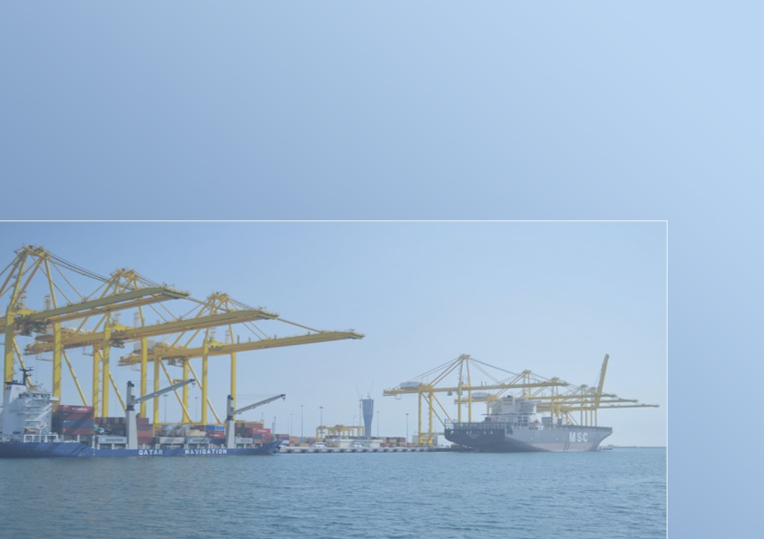

النشرة السنوية لإحصاءات الملاحة البحرية
THE ANNUAL BULLETIN OF MARITIME NAVIGATION STATISTICS
2022

العدد الخامس والثلاثون
35th Issue

Gr-1
السفن القادمة حسب الشهر
Arriving Vessels By Month
2022
الشهور Month
 |  |  |  |  | 363 | يناير January
 |  |  |  |  | 340 | فبراير February
 |  |  |  |  | 364 | مارس March
 |  |  |  |  | 398 | ابريل April
 |  |  |  |  | 353 | مايو May
 |  |  |  |  | 416 | يونيو June
 |  |  |  |  | 370 | يوليو July
 |  |  |  |  | 419 | اغسطس August
 |  |  |  |  | 413 | سبتمبر September
 |  |  |  |  | 460 | اكتوبر October
 |  |  |  |  | 410 | نوفمبر November
 |  |  |  |  | 437 | ديسمبر December
 |  |  |  |  |  |  | الشهور Month
 | يناير January | فبراير February | مارس March | ابريل April | مايو May | يونيو June | يوليو July | اغسطس August | سبتمبر September | اكتوبر October | نوفمبر November | ديسمبر December
Graph (1) شكل | 363 | 340 | 364 | 398 | 353 | 416 | 370 | 419 | 413 | 460 | 410 | 437

Gr-2
السفن القادمة حسب نوع السفينة
Arriving Vessels By Type of Vessel
2022
نوع السفينة Type of Vessel
 | أخرى Other | ناقلات ركاب Passengers Vessels | ناقلات مركبات Vehicles Vessels | أغنام حية Live Sheep | مواد سائبة Loose Materials | حاويات Containers | بضائع عامة Generals goods | ناقلات غاز Gas Tankers | ناقلات نفط Oil Tankers
 | 502 | 24 | 206 | 977 | 585 | 1377 | 529 | 218 | 325

 |  |  |  | نوع السفينة Type of Vessel

Graph (2) شكل

Quest.
Vessels Movement of : |  |  |  |  |  |  |  |  |  |  |  |  |  | حركة السفن بميناء :

 |  |  |  | Year |  |  | لعام |  | During: |  | خلال شهر :

بلد الميناء Port Country |  | تاريخ المغادرة Date of Departure | بلد الميناء السابق Previous Port |  | تاريخ الوصول Date of Arrival | الحمولة بالطن Registered Tonnage Ton |  | نوع السفينة Type of Vessel |  | بلد التسجيل Country of Registration |  | اسم السفينة Name of Vessel | م S

*
*
*
*
 |  |  |  |  |  | الصافية Net | الاجمالية Gross

* | For Computer Use. |  |  |  |  |  |  |  |  |  |  |  | لاستخدام الكمبيوتر | *
- | For inquiries. Please call 4595542 |  |  |  |  |  |  |  |  |  |  |  | للمراجعة يرجى الاتصال برقم 4594542 | -

